參考圖
31mm

 |  |  |  |  |  |  |  |  |  | 31mm

 | 第二批 | 第16批 |  |  | 第15批 |  | 第15批
 | Kaylen | CHUN |  |  | RSYL |  | JYKS

 | 30mm | 25MM |  | 29mm |  | 28mm |  |  | 29mm |  | 30mm
 | 第8批 | 第12批 |  | 第12批 |  | 第16批 |  |  | 第14批 |  | 第11批
 | Kayann123 | boboTsang |  | Michelle |  | Karlee |  |  | AnneLai |  | Yoki
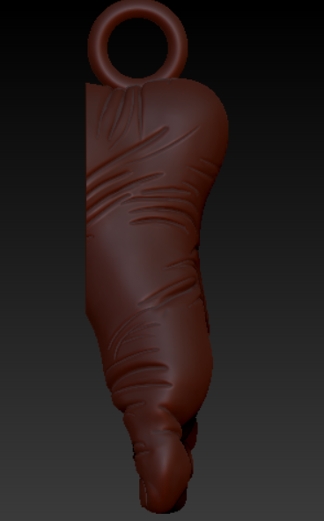
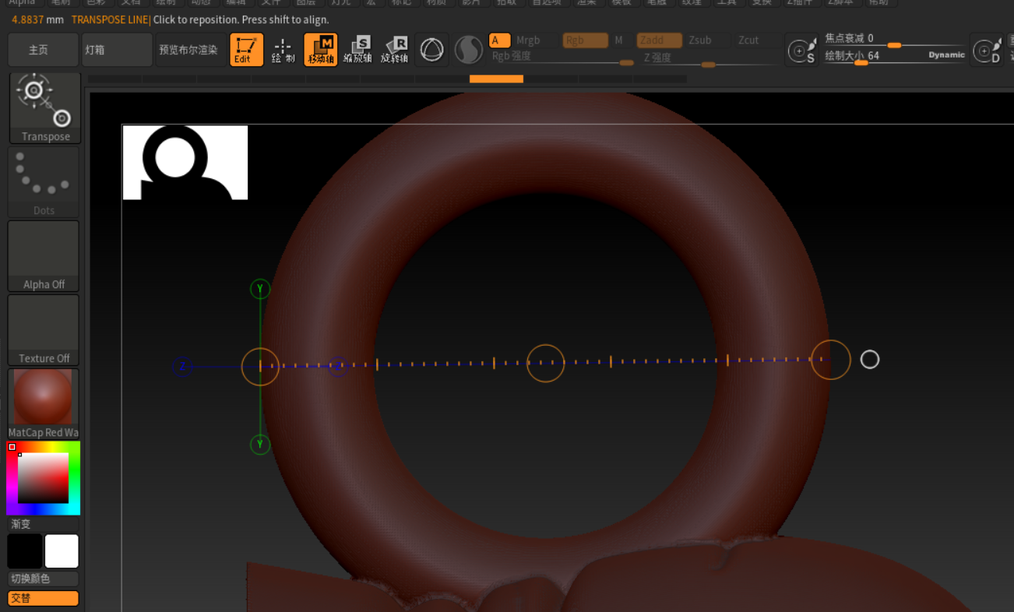
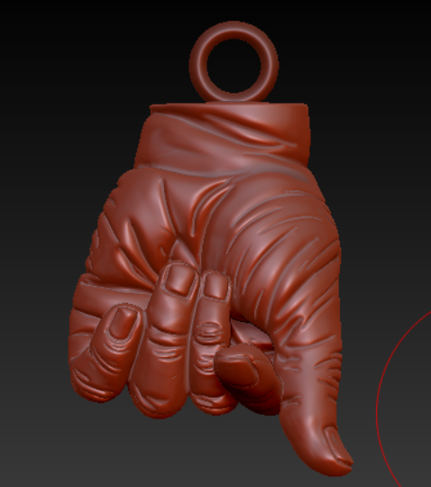

 |  |  |  |  |  |  |  | 環 | 4.8 |  |  | 4.8
 |  | 環 | 4.8837mm |  |  |  |  | 手 | 18.2 |  |  | 13.2
 |  | 腳 | 20.xxxmm |  |  |  |  |  | 23mm |  |  | 18
 |  |  | 25mm

報價單
重設
重設
訂單明細
儲存
儲存
查詢
查詢
客戶姓名 | ABC
電話 | 9740-7133 |  | 訂單編號 | 00006
地址 | ABC |  | 訂單日期 | 2022-12-31

列印
列印
編號 | 產品 | 數量 | 單價 | 金額
P003 | 直筒工作褲 | 2 | $690 | $1,380
P006 | 修身九分褲 | 1 | $810 | $810

 |  |  | 小計 | $2,190
 |  |  | 運費 | $50
 |  |  | 總計 | $2,240

備註

